概要
Press Cube_仕様書_鉄板

仕様書：概要

トップページ
 | 概要
概要

鉄板起動前
仕様

・鉄板が起動すると設置している場所から反対側に向けて移動する
設置場所 移動先
左 → 右
右 → 左
上 → 下
下 → 上

鉄板起動後

鉄板起動後

・鉄板がブロックに触れた際、鉄板に熱が発生し、ブロックが移動する。

ブロック移動

ブロック移動

・ブロックが移動した後は鉄板の位置が元に戻り、熱が消える。

鉄板解除後

・鉄板が２つある場合は２マス分移動する

鉄板が２つある場合は

２マス分移動する

・１回のプレスで最大２つの鉄板を同時に動かす事が可能
１回のプレスで最大２つの鉄板を同時に動かす事が可能

・プレイヤーが移動している時でもプレスを行うことが可能
プレス中に移動する事が可能

仕様
Press Cube_仕様書_鉄板

仕様書：仕様

トップページ
 | 仕様
概要

鉄板起動前
鉄板起動後
仕様 | 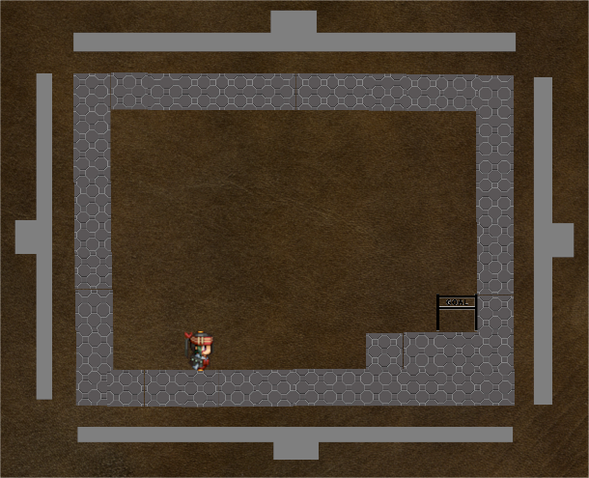 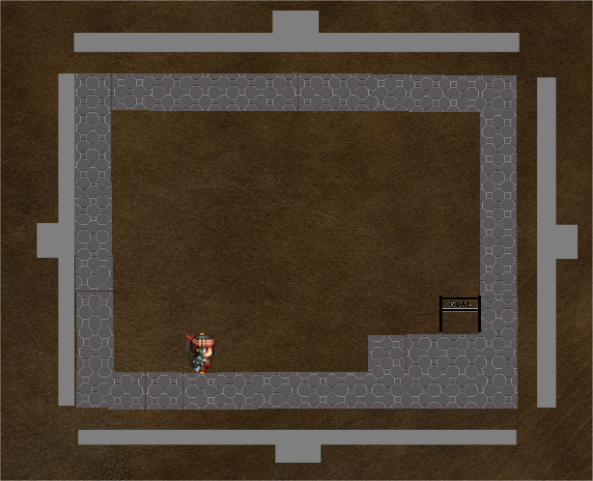

・XBoxコントローラーの右スティック(又は左スティック)を倒すと、倒した方向に鉄板が起動する。
・鉄板がブロックまでに到達するまで、1～2秒の予定

鉄板解除後
 | 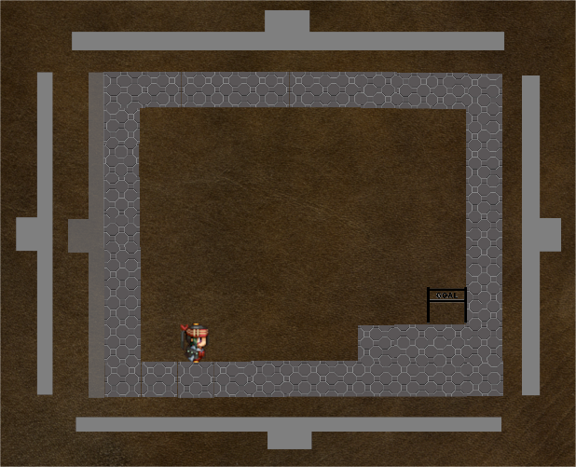
ブロック移動

・鉄板がブロックに到達した後、押し出した方向にブロックが動く
・ブロックが移動した後、鉄板が元の位置に戻り、熱が消える(1～2秒)

複数の鉄板でプレス

・Xboxコントローラーの左スティックと右スティックを同時に異なる方向に倒すと複数でプレスする。
・同時に倒す方向や上下左右全ての組み合わせで可能。

プレス中に移動

・プレス中に動くことができる
・ブロック間で主人公が挟まった場合はゲームオーバーになる

